Socio-démographiques
 | QUESTION | ANSWER | SNIP MKG (PRESENCE) | SNIP MKG2 (PRESENCE) | NOM SCORING | Valeur SCORE | SLIDER | Indication MKG | QUESTION ANGLAIS | ANSWER ANGLAIS | TYPE-CHAMP | COMMENTAIRE
MQ | Les questions suivantes nous permettent de mieux connaitre vos habitudes de vie |  |  |  |  |  |  |  |  |  |  | Possibilité de flécher la données directement dans les habitus dans le dossier patient ?
SQ | Est-ce que vous fumez (ou consommez des dérivés nicotiniques, ex : gommes, patch, etc.) ?
Ans |  | Non
Ans |  | Moins de 5 cigarettes (ou équivalent) par jour
Ans |  | 5 à 10 cigarettes (ou équivalent) par jour
Ans |  | 10 à 15 cigarettes (ou équivalent) par jour
Ans |  | 15 à 20 cigarettes (ou équivalent) par jour
Ans |  | 20 à 30 cigarettes (ou équivalent) par jour
Ans |  | Plus de 30 cigarettes (ou équivalent) par jour
SQ | Est-ce que vous consommez des produits à base de caféine (café, thé, coca, etc.) ?
Ans |  | Non
Ans |  | Moins de 2 tasses par jour
Ans |  | 3 à 4 tasses par jour
Ans |  | 5 à 6 tasses par jour
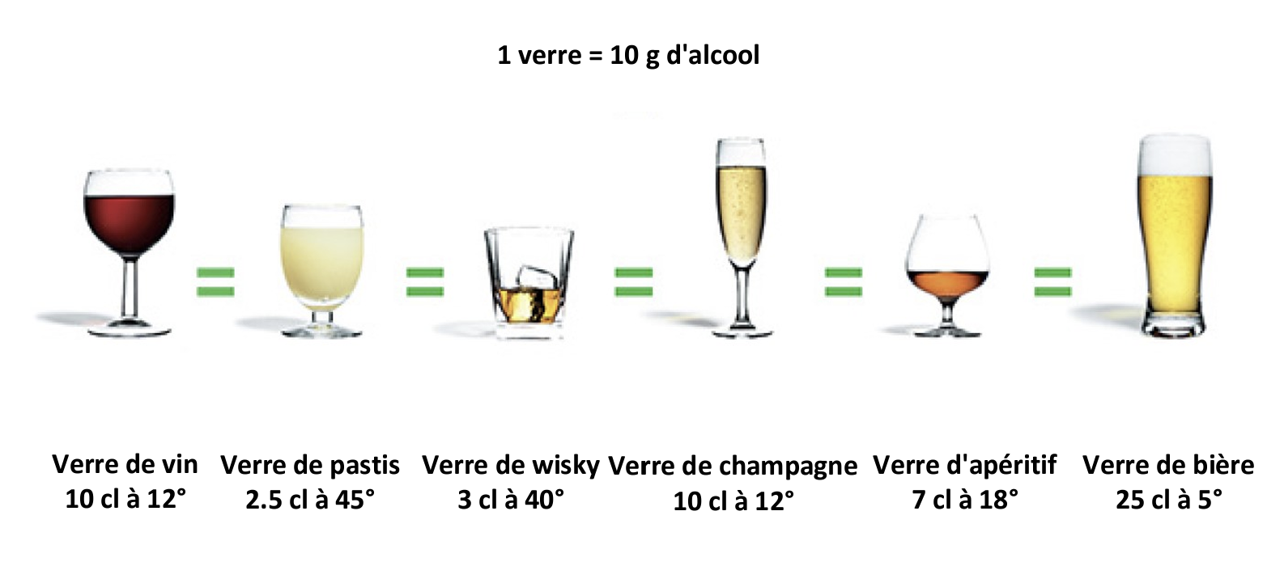
Ans |  | Plus de 6 tasses par jour
SQ | Est-ce que vous consommez de l’alcool quotidiennement ? |  |  |  |  |  |  |  |  |  |  | ajout image
Ans |  | Non
Ans |  | 1 à 2 verres par jour
Ans |  | 3 à 6 verres par jour
Ans |  | 7 à 10 verres par jour
Ans |  | 10 à 20 verres par jour
Ans |  | Plus de 20 verres par jour
SQ | Quelle est votre situation familiale actuelle ?
Ans |  | Célibataire
Ans |  | En concubinage
Ans |  | Marié(e) ou pacsé(e)
Ans |  | Veuf(ve)
SQ | Quel est votre niveau d’étude ?
Ans |  | Primaire
Ans |  | Secondaire (collège, lycée)
Ans |  | BEP - CAP - BTS - DUT
Ans |  | Licence
Ans |  | Master
Ans |  | Doctorat
SQ | Au niveau social (entourage, amis, famille), vous estimez être :
Ans |  | Très bien entouré(e)
Ans |  | Bien entouré(e)
Ans |  | Moyennement entouré(e)
Ans |  | Peu entouré(e)
Ans |  | Totalement isolé(e)
SQ | Quel est votre niveau d’activité physique (au moins marche active, vélo, natation, etc.) par semaine ?
Ans |  | Aucune activité physique
Ans |  | Moins de 2h par semaine
Ans |  | 3 à 6h par semaine
Ans |  | Au moins 1h par jour
Ans |  | Au moins 2h par jour
Ans |  | Plus de 2h par jour
SQ | Quelle est votre latéralité ?
Ans |  | Droitier
Ans |  | Gaucher
Ans |  | Ambidextre
SQ | Quelle est votre poids ?
Ans |  | Poids |  |  |  |  |  |  |  |  | format chiffre
SQ | Quelle est votre taille ?
Ans |  | Taille |  |  |  |  |  |  |  |  | format chiffre
MQ | Nous allons maintenant vous demander des informations sur vos antécédents médicaux | A REMPLACER PAR SNOMED
SQ | Souffrez-vous ou avez-vous souffert des maladies suivantes ?
Ans |  | Maladie cardiaque (ex : infarctus, insuffisance cardiaque, maladie artérielle, etc.)
Ans |  | Maladie pulmonaire (ex : asthme, bronchite chronique, embolie pulmonaire, etc.)
Ans |  | Maladie hormonale (ex : thyroïde, surrénales, etc.)
Ans |  | Maladie neurologique (ex : migraine, Parkinson, Alzheimer, sclérose en plaque, etc.)
Ans |  | Maladie rhumatologique (ex : problèmes articulaires)
Ans |  | Maladie gastro-entérologique (ex : maladie de l'estomac, des intestins, du foie, du pancréas, etc.)
Ans |  | Maladie auto-immune ou inflammatoire (ex : lupus, maladie à anticorps, etc.)
Ans |  | Maladie hématologique ou cancérologique (ex : cancer, myélome, lymphome, etc.)
Ans |  | Non ou je ne le sais pas |  |  |  |  |  |  |  |  |  | aucun de
SQ | Prenez vous des médicaments pour les raisons suivantes ?
Ans |  | Le coeur, les vaisseaux, la tension artérielle
Ans |  | Les poumons ou le souffle
Ans |  | La thyroïde ou autre en lien avec une maladie hormonale
Ans |  | Le cerveau
Ans |  | L'estomac, les intestins, le foie, le pancréas
Ans |  | Vos articulations, votre dos, etc.
Ans |  | Médicaments anti-inflammatoires, immunosuppresseurs, etc.
Ans |  | Non |  |  |  |  |  |  |  |  |  | aucun de
MQ | Concernant votre maladie cardiaque, cochez celle qui vous concerne
Ans |  | Infarctus | 46668 |  |  |  |  |  |  |  |  | Infarctus aigu du myocarde (IDM)
Ans |  | Insuffisance cardiaque | 46835 |  |  |  |  |  |  |  |  | Insuffisance cardiaque
Ans |  | Maladie artérielle | 46929 |  |  |  |  |  |  |  |  | Maladies des artères, artérioles et capillaires
Ans |  | Autre maladie cardiaque | SnIp5876715257263699142332 |  |  |  |  |  |  |  |  | Maladie cardiaque
MQ | Concernant votre maladie pulmonaire, cochez celle qui vous concerne
Ans |  | Asthme | 47235 |  |  |  |  |  |  |  |  | Asthme
Ans |  | Bronchite chronique | 47223 |  |  |  |  |  |  |  |  | Bronchite chronique (SAI)
Ans |  | Embolie pulmonaire | 46705 |  |  |  |  |  |  |  |  | Embolie pulmonaire
Ans |  | Autre maladie pulmonaire | 0b2a99af3cc042cca97170d99490ae39 |  |  |  |  |  |  |  |  | Maladie pulmonaire
MQ | Concernant votre maladie hormonale,cochez celle qui vous concerne
Ans |  | Thyroïde | SnIp9814415259001603889344 |  |  |  |  |  |  |  |  | Dysthyroidie
Ans |  | Surrénales | 45122 |  |  |  |  |  |  |  |  | Autres maladies de la glande surrénale
Ans |  | Autre maladie hormonale | 45079 |  |  |  |  |  |  |  |  | Maladies des autres glandes endocrines
MQ | Concernant votre maladie neurologique, cochez celle qui vous concerne
Ans |  | Migraine | 45885 |  |  |  |  |  |  |  |  | Migraine
Ans |  | Parkinson | 45800 |  |  |  |  |  |  |  |  | Maladie de Parkinson
Ans |  | Alzheimer | 45837 |  |  |  |  |  |  |  |  | Maladie d'Alzheimer
Ans |  | Sclérose en plaque | 45852 |  |  |  |  |  |  |  |  | Sclérose en plaques (SEP)
Ans |  | Autre maladie neurologique | f739ee9cf29d40f783d9379c02505dae |  |  |  |  |  |  |  |  | Autre maladie neurologique
MQ | Concernant votre maladie rhumatologique, cochez celle qui vous concerne
Ans |  | Problèmes articulaires | a56662ca6b7d4c3f91123860a2eb1617 |  |  |  |  |  |  |  |  | Problèmes Articulaires
Ans |  | Autre maladie rhumatologique | c8188b21d96d44b1911294b916cffec6 |  |  |  |  |  |  |  |  | Autre maladie rhumatologique
MQ | Concernant votre maladie gastro-entérologique, cochez celle qui vous concerne
Ans |  | Maladie de l'estomac | 4022601c13d24a7593573f02df88cbb3 |  |  |  |  |  |  |  |  | Maladie de l'estomac
Ans |  | Maladie des intestins | 051a9560f23e4b7aa737916cd76ccdc9 |  |  |  |  |  |  |  |  | Maladie des intestins
Ans |  | Maladie du foie | 47684 |  |  |  |  |  |  |  |  | Maladies du foie
Ans |  | Maladie du pancréas | 11fa1d12caa140a1914eef8000d409a5 |  |  |  |  |  |  |  |  | Antécédents personnels de maladies du système hépatobiliaire et du pancréas
Ans |  | Autre maladie gastro-entérologique | dfa30754580c4cfe9a03ccabd0e60a8e |  |  |  |  |  |  |  |  | Autre maladie gastro-entérologique
MQ | Concernant votre maladie auto-immune ou inflammatoire, cochez celle qui vous concerne
Ans |  | Lupus | 48449 |  |  |  |  |  |  |  |  | Lupus érythémateux disséminé (LED) (lupus systémique)
Ans |  | Maladie à anticorps | bf03723ecc0148c998ae1d8c20c1a292 |  |  |  |  |  |  |  |  | Maladie à anticorps
Ans |  | Autre maladie auto-immune ou inflamatoire | 62d6ff01167244719b903c6a6e2e2893 |  |  |  |  |  |  |  |  | Autre maladie auto-immune ou inflamatoire
MQ | Concernant votre maladie hématologique ou cancérologique, cochez celle qui vous concerne
Ans |  | Cancer | e7903297079f421d9ceb7da281a09377 |  |  |  |  |  |  |  |  | Antécédent de cancer
Ans |  | Myélome | cb1dbf812f4944f4a7672d3d5248ec57 |  |  |  |  |  |  |  |  | Myélome
Ans |  | Lymphome | 1cfded8648064e8794f6a95b873fa526 |  |  |  |  |  |  |  |  | Lymphome
Ans |  | Autre maladie hématologique ou cancérologique | fc0665a3d60b4a88b6e8b5264515310a |  |  |  |  |  |  |  |  | Autre maladie hématologique ou cancérologique
Ans

QCD
 | QUESTION | ANSWER | SNIP MKG (PRESENCE) | SNIP MKG2 (PRESENCE) | NOM SCORING | Valeur SCORE | SLIDER | TYPE-CHAMP | COMMENTAIRE
MQ | Ce questionnaire permet d’évaluer les principales dimensions de la douleur : intensité, incapacité fonctionnelle, répercussions sociales et familiales et niveau de détresse psychologique. Il est utile pour une évaluation multiple de la douleur ou pour la surveillance d’une douleur au cours du temps. |  |  |  |  |  |  |  | 2 score à créer EVA douleur EVA gène
SQ | Au cours de notre vie, la plupart d’entre nous ressentent des douleurs un jour ou l’autre (maux de tête, rage de dents). Avez-vous ressenti d’autres douleurs que ce type de douleur « familières » aujourd’hui ?
Ans |  | Oui
Ans |  | Non
MQ | Indiquer sur ce schéma où se trouve votre douleur en noircissant la zone.
SQ | Mettez sur le dessin un « X » à l’endroit où vous ressentez la douleur la plus intense. |  | 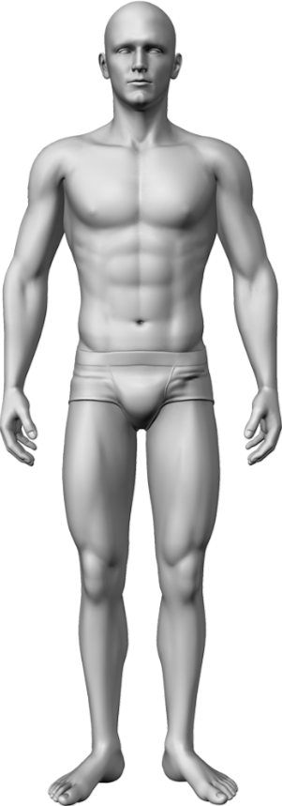 | 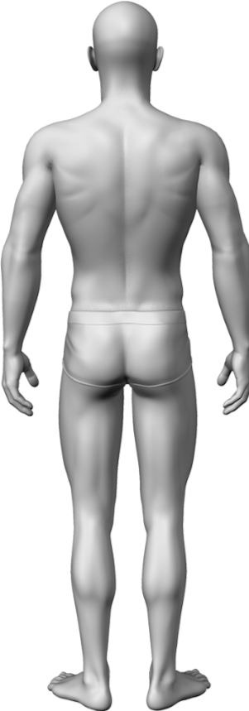 |  |  |  | 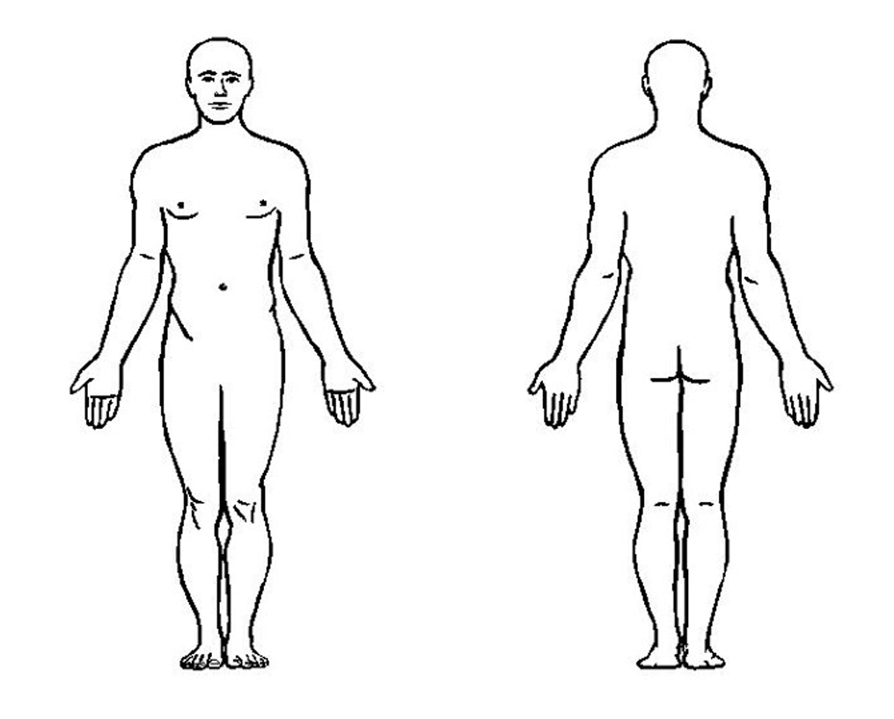

SQ | S'il vous plaît, cliquez sur le chiffre qui décrit le mieux la douleur la plus intense que vous ayez ressentie pendant les dernières 24 heures. |  |  |  | NEUROSTIM_QCD
Ans |  | 0 - Pas de douleur |  |  | NEUROSTIM_QCD | 0 | SLIDER
Ans |  | 1 |  |  | NEUROSTIM_QCD | 1 | SLIDER
Ans |  | 2 |  |  | NEUROSTIM_QCD | 2 | SLIDER
Ans |  | 3 |  |  | NEUROSTIM_QCD | 3 | SLIDER
Ans |  | 4 |  |  | NEUROSTIM_QCD | 4 | SLIDER
Ans |  | 5 |  |  | NEUROSTIM_QCD | 5 | SLIDER
Ans |  | 6 |  |  | NEUROSTIM_QCD | 6 | SLIDER
Ans |  | 7 |  |  | NEUROSTIM_QCD | 7 | SLIDER
Ans |  | 8 |  |  | NEUROSTIM_QCD | 8 | SLIDER
Ans |  | 9 |  |  | NEUROSTIM_QCD | 9 | SLIDER
Ans |  | 10 - Douleur la plus horrible que vous puissiez imaginer |  |  | NEUROSTIM_QCD | 10 | SLIDER
SQ | S'il vous plaît, cliquez sur le chiffre qui décrit le mieux la douleur la plus faible que vous ayez ressentie pendant les dernières 24 heures. |  |  |  | NEUROSTIM_QCD
Ans |  | 0 - Pas de douleur |  |  | NEUROSTIM_QCD | 0 | SLIDER
Ans |  | 1 |  |  | NEUROSTIM_QCD | 1 | SLIDER
Ans |  | 2 |  |  | NEUROSTIM_QCD | 2 | SLIDER
Ans |  | 3 |  |  | NEUROSTIM_QCD | 3 | SLIDER
Ans |  | 4 |  |  | NEUROSTIM_QCD | 4 | SLIDER
Ans |  | 5 |  |  | NEUROSTIM_QCD | 5 | SLIDER
Ans |  | 6 |  |  | NEUROSTIM_QCD | 6 | SLIDER
Ans |  | 7 |  |  | NEUROSTIM_QCD | 7 | SLIDER
Ans |  | 8 |  |  | NEUROSTIM_QCD | 8 | SLIDER
Ans |  | 9 |  |  | NEUROSTIM_QCD | 9 | SLIDER
Ans |  | 10 - Douleur la plus horrible que vous puissiez imaginer |  |  | NEUROSTIM_QCD | 10 | SLIDER
SQ | S'il vous plaît, cliquez sur le chiffre qui décrit le mieux la douleur en général. |  |  |  | NEUROSTIM_QCD
Ans |  | 0 - Pas de douleur |  |  | NEUROSTIM_QCD | 0 | SLIDER
Ans |  | 1 |  |  | NEUROSTIM_QCD | 1 | SLIDER
Ans |  | 2 |  |  | NEUROSTIM_QCD | 2 | SLIDER
Ans |  | 3 |  |  | NEUROSTIM_QCD | 3 | SLIDER
Ans |  | 4 |  |  | NEUROSTIM_QCD | 4 | SLIDER
Ans |  | 5 |  |  | NEUROSTIM_QCD | 5 | SLIDER
Ans |  | 6 |  |  | NEUROSTIM_QCD | 6 | SLIDER
Ans |  | 7 |  |  | NEUROSTIM_QCD | 7 | SLIDER
Ans |  | 8 |  |  | NEUROSTIM_QCD | 8 | SLIDER
Ans |  | 9 |  |  | NEUROSTIM_QCD | 9 | SLIDER
Ans |  | 10 - Douleur la plus horrible que vous puissiez imaginer |  |  | NEUROSTIM_QCD | 10 | SLIDER
SQ | S'il vous plaît, cliquez sur le chiffre qui décrit le mieux la douleur en ce moment. |  |  |  | NEUROSTIM_QCD
Ans |  | 0 - Pas de douleur |  |  | NEUROSTIM_QCD | 0 | SLIDER
Ans |  | 1 |  |  | NEUROSTIM_QCD | 1 | SLIDER
Ans |  | 2 |  |  | NEUROSTIM_QCD | 2 | SLIDER
Ans |  | 3 |  |  | NEUROSTIM_QCD | 3 | SLIDER
Ans |  | 4 |  |  | NEUROSTIM_QCD | 4 | SLIDER
Ans |  | 5 |  |  | NEUROSTIM_QCD | 5 | SLIDER
Ans |  | 6 |  |  | NEUROSTIM_QCD | 6 | SLIDER
Ans |  | 7 |  |  | NEUROSTIM_QCD | 7 | SLIDER
Ans |  | 8 |  |  | NEUROSTIM_QCD | 8 | SLIDER
Ans |  | 9 |  |  | NEUROSTIM_QCD | 9 | SLIDER
Ans |  | 10 - Douleur la plus horrible que vous puissiez imaginer |  |  | NEUROSTIM_QCD | 10 | SLIDER
MQ | La question suivante porte sur les médicaments et traitements que vous prenez spécifiquement pour la douleur ?
SQ | La semaine dernière, quel soulagement les traitements ou les médicaments que vous prenez vous ont-ils apporté : pouvez-vous indiquer le pourcentage de soulagement obtenu ? |  |  |  | NEUROSTIM_QCD
Ans |  | 0% - Aucune amélioration |  |  | NEUROSTIM_QCD | 0 | SLIDER
Ans |  | 10% |  |  | NEUROSTIM_QCD | 1 | SLIDER
Ans |  | 20% |  |  | NEUROSTIM_QCD | 2 | SLIDER
Ans |  | 30% |  |  | NEUROSTIM_QCD | 3 | SLIDER
Ans |  | 40% |  |  | NEUROSTIM_QCD | 4 | SLIDER
Ans |  | 50% |  |  | NEUROSTIM_QCD | 5 | SLIDER
Ans |  | 60% |  |  | NEUROSTIM_QCD | 6 | SLIDER
Ans |  | 70% |  |  | NEUROSTIM_QCD | 7 | SLIDER
Ans |  | 80% |  |  | NEUROSTIM_QCD | 8 | SLIDER
Ans |  | 90% |  |  | NEUROSTIM_QCD | 9 | SLIDER
Ans |  | 100% - Amélioration complète |  |  | NEUROSTIM_QCD | 10 | SLIDER
MQ | Selectionnez le chiffre qui décrit le mieux comment, la semaine dernière, la douleur a gêné votre :
SQ | Activité générale |  |  |  | NEUROSTIM_QCD
Ans |  | 0 - Ne gène pas |  |  | NEUROSTIM_QCD | 0 | SLIDER
Ans |  | 1 |  |  | NEUROSTIM_QCD | 1 | SLIDER
Ans |  | 2 |  |  | NEUROSTIM_QCD | 2 | SLIDER
Ans |  | 3 |  |  | NEUROSTIM_QCD | 3 | SLIDER
Ans |  | 4 |  |  | NEUROSTIM_QCD | 4 | SLIDER
Ans |  | 5 |  |  | NEUROSTIM_QCD | 5 | SLIDER
Ans |  | 6 |  |  | NEUROSTIM_QCD | 6 | SLIDER
Ans |  | 7 |  |  | NEUROSTIM_QCD | 7 | SLIDER
Ans |  | 8 |  |  | NEUROSTIM_QCD | 8 | SLIDER
Ans |  | 9 |  |  | NEUROSTIM_QCD | 9 | SLIDER
Ans |  | 10 - Gêne complètement |  |  | NEUROSTIM_QCD | 10 | SLIDER
SQ | Humeur |  |  |  | NEUROSTIM_QCD
Ans |  | 0 - Ne gène pas |  |  | NEUROSTIM_QCD | 0 | SLIDER
Ans |  | 1 |  |  | NEUROSTIM_QCD | 1 | SLIDER
Ans |  | 2 |  |  | NEUROSTIM_QCD | 2 | SLIDER
Ans |  | 3 |  |  | NEUROSTIM_QCD | 3 | SLIDER
Ans |  | 4 |  |  | NEUROSTIM_QCD | 4 | SLIDER
Ans |  | 5 |  |  | NEUROSTIM_QCD | 5 | SLIDER
Ans |  | 6 |  |  | NEUROSTIM_QCD | 6 | SLIDER
Ans |  | 7 |  |  | NEUROSTIM_QCD | 7 | SLIDER
Ans |  | 8 |  |  | NEUROSTIM_QCD | 8 | SLIDER
Ans |  | 9 |  |  | NEUROSTIM_QCD | 9 | SLIDER
Ans |  | 10 - Gêne complètement |  |  | NEUROSTIM_QCD | 10 | SLIDER
SQ | Capacité à Marcher |  |  |  | NEUROSTIM_QCD
Ans |  | 0 - Ne gène pas |  |  | NEUROSTIM_QCD | 0 | SLIDER
Ans |  | 1 |  |  | NEUROSTIM_QCD | 1 | SLIDER
Ans |  | 2 |  |  | NEUROSTIM_QCD | 2 | SLIDER
Ans |  | 3 |  |  | NEUROSTIM_QCD | 3 | SLIDER
Ans |  | 4 |  |  | NEUROSTIM_QCD | 4 | SLIDER
Ans |  | 5 |  |  | NEUROSTIM_QCD | 5 | SLIDER
Ans |  | 6 |  |  | NEUROSTIM_QCD | 6 | SLIDER
Ans |  | 7 |  |  | NEUROSTIM_QCD | 7 | SLIDER
Ans |  | 8 |  |  | NEUROSTIM_QCD | 8 | SLIDER
Ans |  | 9 |  |  | NEUROSTIM_QCD | 9 | SLIDER
Ans |  | 10 - Gêne complètement |  |  | NEUROSTIM_QCD | 10 | SLIDER
SQ | Travail habituel (y compris à l’extérieur de la maison et les travaux domestiques) |  |  |  | NEUROSTIM_QCD
Ans |  | 0 - Ne gène pas |  |  | NEUROSTIM_QCD | 0 | SLIDER
Ans |  | 1 |  |  | NEUROSTIM_QCD | 1 | SLIDER
Ans |  | 2 |  |  | NEUROSTIM_QCD | 2 | SLIDER
Ans |  | 3 |  |  | NEUROSTIM_QCD | 3 | SLIDER
Ans |  | 4 |  |  | NEUROSTIM_QCD | 4 | SLIDER
Ans |  | 5 |  |  | NEUROSTIM_QCD | 5 | SLIDER
Ans |  | 6 |  |  | NEUROSTIM_QCD | 6 | SLIDER
Ans |  | 7 |  |  | NEUROSTIM_QCD | 7 | SLIDER
Ans |  | 8 |  |  | NEUROSTIM_QCD | 8 | SLIDER
Ans |  | 9 |  |  | NEUROSTIM_QCD | 9 | SLIDER
Ans |  | 10 - Gêne complètement |  |  | NEUROSTIM_QCD | 10 | SLIDER
SQ | Relations avec les autres |  |  |  | NEUROSTIM_QCD
Ans |  | 0 - Ne gène pas |  |  | NEUROSTIM_QCD | 0 | SLIDER
Ans |  | 1 |  |  | NEUROSTIM_QCD | 1 | SLIDER
Ans |  | 2 |  |  | NEUROSTIM_QCD | 2 | SLIDER
Ans |  | 3 |  |  | NEUROSTIM_QCD | 3 | SLIDER
Ans |  | 4 |  |  | NEUROSTIM_QCD | 4 | SLIDER
Ans |  | 5 |  |  | NEUROSTIM_QCD | 5 | SLIDER
Ans |  | 6 |  |  | NEUROSTIM_QCD | 6 | SLIDER
Ans |  | 7 |  |  | NEUROSTIM_QCD | 7 | SLIDER
Ans |  | 8 |  |  | NEUROSTIM_QCD | 8 | SLIDER
Ans |  | 9 |  |  | NEUROSTIM_QCD | 9 | SLIDER
Ans |  | 10 - Gêne complètement |  |  | NEUROSTIM_QCD | 10 | SLIDER
SQ | Sommeil |  |  |  | NEUROSTIM_QCD
Ans |  | 0 - Ne gène pas |  |  | NEUROSTIM_QCD | 0 | SLIDER
Ans |  | 1 |  |  | NEUROSTIM_QCD | 1 | SLIDER
Ans |  | 2 |  |  | NEUROSTIM_QCD | 2 | SLIDER
Ans |  | 3 |  |  | NEUROSTIM_QCD | 3 | SLIDER
Ans |  | 4 |  |  | NEUROSTIM_QCD | 4 | SLIDER
Ans |  | 5 |  |  | NEUROSTIM_QCD | 5 | SLIDER
Ans |  | 6 |  |  | NEUROSTIM_QCD | 6 | SLIDER
Ans |  | 7 |  |  | NEUROSTIM_QCD | 7 | SLIDER
Ans |  | 8 |  |  | NEUROSTIM_QCD | 8 | SLIDER
Ans |  | 9 |  |  | NEUROSTIM_QCD | 9 | SLIDER
Ans |  | 10 - Gêne complètement |  |  | NEUROSTIM_QCD | 10 | SLIDER
SQ | Goût de vivre |  |  |  | NEUROSTIM_QCD
Ans |  | 0 - Ne gène pas |  |  | NEUROSTIM_QCD | 0 | SLIDER
Ans |  | 1 |  |  | NEUROSTIM_QCD | 1 | SLIDER
Ans |  | 2 |  |  | NEUROSTIM_QCD | 2 | SLIDER
Ans |  | 3 |  |  | NEUROSTIM_QCD | 3 | SLIDER
Ans |  | 4 |  |  | NEUROSTIM_QCD | 4 | SLIDER
Ans |  | 5 |  |  | NEUROSTIM_QCD | 5 | SLIDER
Ans |  | 6 |  |  | NEUROSTIM_QCD | 6 | SLIDER
Ans |  | 7 |  |  | NEUROSTIM_QCD | 7 | SLIDER
Ans |  | 8 |  |  | NEUROSTIM_QCD | 8 | SLIDER
Ans |  | 9 |  |  | NEUROSTIM_QCD | 9 | SLIDER
Ans |  | 10 - Gêne complètement |  |  | NEUROSTIM_QCD | 10 | SLIDER

